総括表
令和7年度交差点交通量調査報告書
交差点名 |  |  |  | №64 のちめ不動前 【-】 |  |  |  |  | 調査年月日 | 2025-11-20 | 天候 | 晴れ 一時 曇り | 64
所在地 |  |  |  | 都筑区東山田町 |  |  |  |  | 調査時間帯 | 7:00～19:00（12時間合計） |  |  | のちめ不動前
 |  |  |  |  |  |  |  |  |  |  |  |  | -
 |  |  |  |  |  |  |  |  |  |  |  |  | 都筑区東山田町
 |  |  |  |  |  |  |  |  |  |  |  |  | 2025-11-20
 |  |  |  |  |  |  |  |  |  |  |  |  | 晴れ 一時 曇り

のちめ不動前

出典：都筑区GIS版ガイドマップ

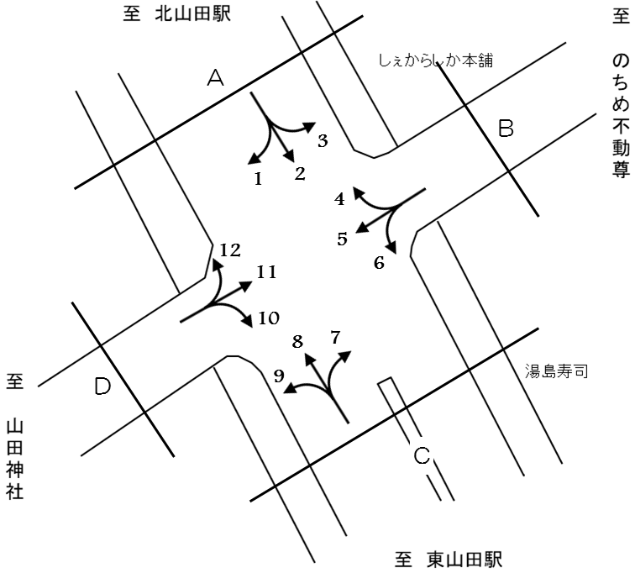

方向別交通量集計表
断面 | 方向 | 大型計 | 小型計 | 合計 | 断面 | 方向 | 大型計 | 小型計 | 合計
A | 1 | 10 | 228 | 238 | C | 7 | 7 | 37 | 44
 | 2 | 821 | 9,513 | 10,334 |  | 8 | 976 | 8,778 | 9,754
 | 3 | 2 | 115 | 117 |  | 9 | 12 | 93 | 105
 | 計 | 833 | 9,856 | 10,689 |  | 計 | 995 | 8,908 | 9,903
B | 4 | 25 | 427 | 452 | D | 10 | 10 | 183 | 193
 | 5 | 5 | 81 | 86 |  | 11 | 10 | 90 | 100
 | 6 | 5 | 44 | 49 |  | 12 | 15 | 429 | 444
 | 計 | 35 | 552 | 587 |  | 計 | 35 | 702 | 737

変動図
 | 調査年月日 | 調 査 方 向 案 内 図
 | 2025-11-20
 | 調査時間
 | 7：00～19：00（12時間）
 | 調査地点
 | №64 のちめ不動前 【-】
 | 凡例
小型車
大型車混入率
大型車
 | 流入計Ａ（1+2+3） |  | 流入計Ａ（1+2+3） |  |  |  | 流出計Ａ（4+8+12） |  |  |  | 断面計Ａ
 |  |  |  | 小型車 | 大型車 | 大型車混入率 |  | 小型車 | 大型車 | 大型車混入率 |  | 小型車 | 大型車 | 大型車混入率
 |  |  | 7-8 | 1097 | 75 | 6.4 | 7-8 | 651 | 112 | 14.7 | 7-8 | 1748 | 187 | 9.7
 |  |  | 8-9 | 1008 | 87 | 7.9 | 8-9 | 810 | 148 | 15.4 | 8-9 | 1818 | 235 | 11.4
 |  |  | 9-10 | 845 | 53 | 5.9 | 9-10 | 756 | 87 | 10.3 | 9-10 | 1601 | 140 | 8.0
 |  |  | 10-11 | 758 | 60 | 7.3 | 10-11 | 751 | 98 | 11.5 | 10-11 | 1509 | 158 | 9.5
 |  |  | 11-12 | 743 | 66 | 8.2 | 11-12 | 692 | 91 | 11.6 | 11-12 | 1435 | 157 | 9.9
 |  |  | 12-13 | 719 | 74 | 9.3 | 12-13 | 768 | 78 | 9.2 | 12-13 | 1487 | 152 | 9.3
 |  |  | 13-14 | 704 | 69 | 8.9 | 13-14 | 729 | 67 | 8.4 | 13-14 | 1433 | 136 | 8.7
 |  |  | 14-15 | 731 | 79 | 9.8 | 14-15 | 784 | 101 | 11.4 | 14-15 | 1515 | 180 | 10.6
 |  |  | 15-16 | 846 | 92 | 9.8 | 15-16 | 850 | 77 | 8.3 | 15-16 | 1696 | 169 | 9.1
 |  |  | 16-17 | 830 | 75 | 8.3 | 16-17 | 847 | 74 | 8.0 | 16-17 | 1677 | 149 | 8.2
 |  |  | 17-18 | 850 | 59 | 6.5 | 17-18 | 1000 | 39 | 3.8 | 17-18 | 1850 | 98 | 5.0
 |  |  | 18-19 | 725 | 44 | 5.7 | 18-19 | 996 | 44 | 4.2 | 18-19 | 1721 | 88 | 4.9
 | 流出計Ａ（4+8+12）

 | 断面計Ａ

自 動 車 交 通 量 時 間 変 動 図
 | 流入計Ｂ（4+5+6） |  | 流入計Ｂ（4+5+6） |  |  |  | 流出計Ｂ（3+7+11） |  |  |  | 断面計Ｂ
 |  |  |  | 小型車 | 大型車 | 大型車混入率 |  | 小型車 | 大型車 | 大型車混入率 |  | 小型車 | 大型車 | 大型車混入率
 |  |  | 7-8 | 46 | 6 | 11.5 | 7-8 | 17 | 1 | 5.6 | 7-8 | 63 | 7 | 10.0
 |  |  | 8-9 | 65 | 4 | 5.8 | 8-9 | 22 | 1 | 4.3 | 8-9 | 87 | 5 | 5.4
 |  |  | 9-10 | 52 | 4 | 7.1 | 9-10 | 26 | 3 | 10.3 | 9-10 | 78 | 7 | 8.2
 |  |  | 10-11 | 49 | 4 | 7.5 | 10-11 | 20 | 1 | 4.8 | 10-11 | 69 | 5 | 6.8
 |  |  | 11-12 | 36 | 3 | 7.7 | 11-12 | 16 | 1 | 5.9 | 11-12 | 52 | 4 | 7.1
 |  |  | 12-13 | 35 | 3 | 7.9 | 12-13 | 18 | 3 | 14.3 | 12-13 | 53 | 6 | 10.2
 |  |  | 13-14 | 39 | 0 | 0.0 | 13-14 | 22 | 0 | 0.0 | 13-14 | 61 | 0 | 0.0
 |  |  | 14-15 | 40 | 5 | 11.1 | 14-15 | 24 | 5 | 17.2 | 14-15 | 64 | 10 | 13.5
 |  |  | 15-16 | 38 | 4 | 9.5 | 15-16 | 24 | 2 | 7.7 | 15-16 | 62 | 6 | 8.8
 |  |  | 16-17 | 45 | 2 | 4.3 | 16-17 | 22 | 1 | 4.3 | 16-17 | 67 | 3 | 4.3
 |  |  | 17-18 | 54 | 0 | 0.0 | 17-18 | 20 | 0 | 0.0 | 17-18 | 74 | 0 | 0.0
 |  |  | 18-19 | 53 | 0 | 0.0 | 18-19 | 11 | 1 | 8.3 | 18-19 | 64 | 1 | 1.5
 | 流出計Ｂ（3+7+11）

 | 断面計Ｂ

自 動 車 交 通 量 時 間 変 動 図
 | 流入計Ｃ（7+8+9） |  | 流入計Ｃ（7+8+9） |  |  |  | 流出計Ｃ（2+6+10） |  |  |  | 断面計Ｃ
 |  |  |  | 小型車 | 大型車 | 大型車混入率 |  | 小型車 | 大型車 | 大型車混入率 |  | 小型車 | 大型車 | 大型車混入率
 |  |  | 7-8 | 595 | 108 | 15.4 | 7-8 | 1093 | 75 | 6.4 | 7-8 | 1688 | 183 | 9.8
 |  |  | 8-9 | 741 | 148 | 16.6 | 8-9 | 1006 | 88 | 8.0 | 8-9 | 1747 | 236 | 11.9
 |  |  | 9-10 | 697 | 81 | 10.4 | 9-10 | 849 | 51 | 5.7 | 9-10 | 1546 | 132 | 7.9
 |  |  | 10-11 | 686 | 93 | 11.9 | 10-11 | 733 | 61 | 7.7 | 10-11 | 1419 | 154 | 9.8
 |  |  | 11-12 | 642 | 86 | 11.8 | 11-12 | 733 | 67 | 8.4 | 11-12 | 1375 | 153 | 10.0
 |  |  | 12-13 | 716 | 79 | 9.9 | 12-13 | 709 | 75 | 9.6 | 12-13 | 1425 | 154 | 9.8
 |  |  | 13-14 | 673 | 69 | 9.3 | 13-14 | 696 | 69 | 9.0 | 13-14 | 1369 | 138 | 9.2
 |  |  | 14-15 | 749 | 100 | 11.8 | 14-15 | 706 | 81 | 10.3 | 14-15 | 1455 | 181 | 11.1
 |  |  | 15-16 | 785 | 72 | 8.4 | 15-16 | 835 | 94 | 10.1 | 15-16 | 1620 | 166 | 9.3
 |  |  | 16-17 | 774 | 73 | 8.6 | 16-17 | 817 | 75 | 8.4 | 16-17 | 1591 | 148 | 8.5
 |  |  | 17-18 | 932 | 41 | 4.2 | 17-18 | 847 | 57 | 6.3 | 17-18 | 1779 | 98 | 5.2
 |  |  | 18-19 | 918 | 45 | 4.7 | 18-19 | 716 | 43 | 5.7 | 18-19 | 1634 | 88 | 5.1
 | 流出計Ｃ（2+6+10）

 | 断面計Ｃ

自 動 車 交 通 量 時 間 変 動 図
 | 流入計Ｄ（10+11+12） |  | 流入計Ｄ（10+11+12） |  |  |  | 流出計Ｄ（1+5+9） |  |  |  | 断面計Ｄ
 |  |  |  | 小型車 | 大型車 | 大型車混入率 |  | 小型車 | 大型車 | 大型車混入率 |  | 小型車 | 大型車 | 大型車混入率
 |  |  | 7-8 | 46 | 1 | 2.1 | 7-8 | 23 | 2 | 8.0 | 7-8 | 69 | 3 | 4.2
 |  |  | 8-9 | 68 | 3 | 4.2 | 8-9 | 44 | 5 | 10.2 | 8-9 | 112 | 8 | 6.7
 |  |  | 9-10 | 74 | 4 | 5.1 | 9-10 | 37 | 1 | 2.6 | 9-10 | 111 | 5 | 4.3
 |  |  | 10-11 | 42 | 6 | 12.5 | 10-11 | 31 | 3 | 8.8 | 10-11 | 73 | 9 | 11.0
 |  |  | 11-12 | 50 | 6 | 10.7 | 11-12 | 30 | 2 | 6.3 | 11-12 | 80 | 8 | 9.1
 |  |  | 12-13 | 49 | 2 | 3.9 | 12-13 | 24 | 2 | 7.7 | 12-13 | 73 | 4 | 5.2
 |  |  | 13-14 | 59 | 0 | 0.0 | 13-14 | 28 | 2 | 6.7 | 13-14 | 87 | 2 | 2.2
 |  |  | 14-15 | 40 | 6 | 13.0 | 14-15 | 46 | 3 | 6.1 | 14-15 | 86 | 9 | 9.5
 |  |  | 15-16 | 69 | 7 | 9.2 | 15-16 | 29 | 2 | 6.5 | 15-16 | 98 | 9 | 8.4
 |  |  | 16-17 | 69 | 0 | 0.0 | 16-17 | 32 | 0 | 0.0 | 16-17 | 101 | 0 | 0.0
 |  |  | 17-18 | 75 | 0 | 0.0 | 17-18 | 44 | 4 | 8.3 | 17-18 | 119 | 4 | 3.3
 |  |  | 18-19 | 61 | 0 | 0.0 | 18-19 | 34 | 1 | 2.9 | 18-19 | 95 | 1 | 1.0
 | 流出計Ｄ（1+5+9）

 | 断面計Ｄ

自 動 車 交 通 量 時 間 変 動 図

